مالیات و اجاره حجاری 1404
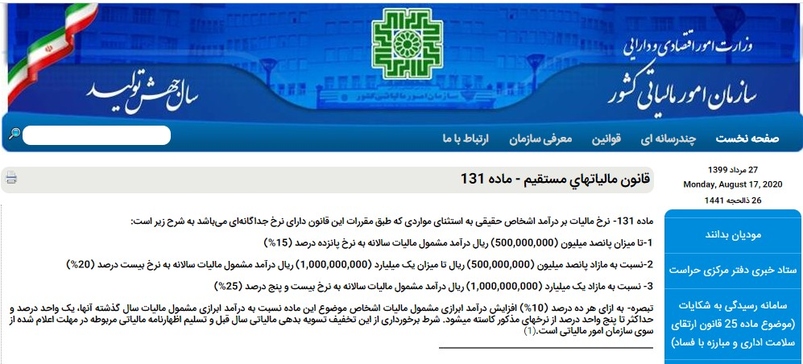

قرارداد اجاره بشماره 18998249 |  |  | مدت اجاره : 1403/01/01 تا 1403/12/29 | موجر : فرهاد حجاری زاده
 |  |  |  | کد ملی : 0450079643
 |  |  |  | اداره کل امور مالیاتی شمال تهران
 |  |  |  | کد واحد مالیاتی : 400222
مبلغ ناخالص اجاره ماهانه | 6,000,000,000 |  |  | کلاسه پرونده : 303
اجاره سال | 72,000,000,000
مشمول مالیات سال | 54,000,000,000

تا سقف اجاره | مشمول مالیات | نرخ | مالیات سال
500,000,000 | 500,000,000 | 0.15 | 75,000,000
1,000,000,000 | 500,000,000 | 0.20 | 100,000,000
مازاد یک میلیارد | 53,000,000,000 | 0.25 | 13,250,000,000
 |  | مالیات سال | 13,425,000,000
 |  | مالیات ماه | 1,118,750,000
 |  | خالص اجاره | 4,881,250,000

